安全対策(4)
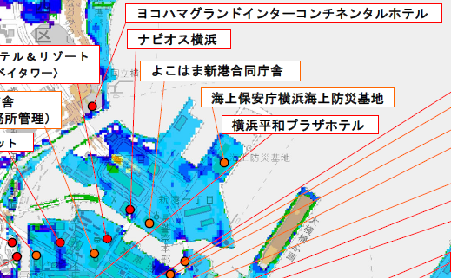
第８章 安 全 衛 生 管 理

 | （8）津波発生時避難場所
 | ＜津波発生時避難場所情報＞ 参照：横浜市津波避難施設資料
 | 避難候補①よこはま新港合同庁舎
 | 住所：神奈川県横浜市中区新港１丁目６−１
 | 避難候補②海上保安庁横浜海上防災基地
 | 住所：神奈川県横浜市中区新港１丁目２−１

